Detail
TASK | APK Matagaruda 1.0.15 |  |  |  | Database: | 84
Link Apk | https://storage4.pitjarus.co/apk/garudafood/MataGaruda1.0.1.apk |  |  |  | Username: | user1
DEVICE | Samsung J3 Pro |  |  |  | Pass: | admin
DATE TESTING | 2020-10-21 |  |  |  | Kode Toko: | 0
VISIT ID | V.1.2.20102114410859 |  |  |  | Nama Toko: | INDOMARET AKP

No | MENU | TEST SCENARIO | TEST SUB SCENARIO | RESULT | Expectation | REMARKS
1 | LOGIN | Input Username dan Password dengan benar |  | as expected | Berhasil masuk ke halaman absensi
 |  | Input Username Salah dan Password Benar |  | as expected | Login tidak berhasil
 |  | Input Username Benar dan Password Salah |  | as expected | Login tidak berhasil
2 | Absensi | Tombol Masuk(memilih tombol masuk) |  | as expected | masuk ke Store List
3 | Store List | Store yang sesuai dengan Journey Plan |  | store tidak muncul di saat tidak ada mappingan store account | List toko sesuai dengan set up di db
 |  |  | Memilih salah satu toko | as expected | masuk ke menu Store Detail | setelah selesai kunjungan, tidak bisa kunjungan lagi pada store yg sama (double visit)
 |  |  | Informasi Toko | as expected | Menampilkan informasi nama store dan kode store
 |  |  | Informasi GPS | as expected | berisi informasi long lat store
 |  |  | Tombol reset | as expected | reset informasi long lat store menjadi null
 |  |  | Tombol tagging | as expected | tag informasi long lat saat ini
 |  |  | Tombol Ambil Foto | as expected | membuka kamera untuk ambil foto
 |  |  | Tombol Navigation | as expected | buka lokasi store di aplikasi map
 |  |  | Tombol No visit | as expected | muncul list alasan no visit
 |  |  | Tombol Visit | as expected | kunjungi store harus berada dalam radius store. Menuju ke Main Menu

4 | Main menu | Information | List information
 |  |  | Fitur search dan filter | as expected | bisa search dan filter list information
 |  |  | Simpan tanpa mengerjakan report | pop up "anda belum mengerjakan report %s" | .tidak dapat simpan jika belum mengerjakan report information mandatory .report information mandatory berwarna biru
 |  |  | Kerjakan report mandatory |  | Isi sesuai expectation test

 |  | Store Investment |  |  | Questioner pada isian investment ditampilkan Isi sesuai expectation test
 |  |  | Filter | as expected | filter list investment sesuai type investment
 |  |  | Cari | as expected | cari list investment sesuai keyword
 |  |  | Isii quantity terimplementasi > quantity diterima | as expected | pop up "quantity terimplementasi tidak bisa melebihi quantity diterima" dan tidak bisa simpan
 |  | Product Check | List Product |  | Isi sesuai expectation test
 |  |  | Image Recognition
 |  |  | Ambil foto blur | as expected | .anti blur .pop up "foto blur, ulangi mengambil foto" & foto tidak tersimpan
 |  |  | Ambil foto gelap | as expected | .anti dark .pop up "foto terlalu gelap, ulangi mengambil foto" & foto tidak tersimpan
 |  |  | Guideline Planogram | as expected | menampilkan informasi planogram sesuai dokumen
 |  |  | Guideline Photo | as expected | menampilkan informasi cara pengambilan foto IR di rak
 |  |  | Tombol Tambah Foto | as expected | tambah grid kolom foto IR
 |  |  | Maksimal tambah grid foto | maksimal 16 grid photo | pop up "batas maksimal photo sudah tercapai" jika sudah mencapai jumlah max

 |  | Feedback

 |  | Activation |  |  | Isi sesuai expectation test

 | Submit

Conclusion overall test |  |  |  |  |  | Passed

No | Task | Result | Test Time | Status Update | Test time update | Keterangan
1 | Tampilan Pop-up "Anda yakin ingin keluar aplikasi? (Pastikan Transmission History sudah terkirim) pada saat logout aplikasi (sudah muncul) | 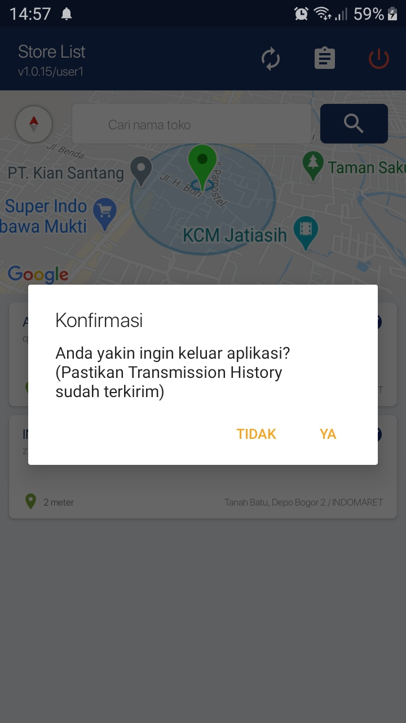 |  | Passed

 |  |  | Quality Assurance

 |  |  | Panji Aryo

Expectation Test
Information |  |  |  |  | Product Check
Menu | Questioner | Spinner |  |  | Product | H-5 awal dan akhir | H-4 awal dan akhir | H-3 awal dan akhir | H-2 awal dan akhir | H-1 awal dan akhir | Bad Stock awal dan akhir | Promo
Comp Mov - New Product | 1 | ya |  |  | Roti tawar special | 1 | 1 | 1 | 1 | 1 | 1 | -
 | 2 | boti |  |  | Roti tawar special 6 slice | 1 | 1 | 1 | 1 | 1 | 1 | -
 | 3 | brand a |  |  | Roti tawar gandum | 1 | 1 | 1 | 1 | 1 | 1 | -
 | 4 | product a |  |  | Roti tawar double soft | 1 | 1 | 1 | 1 | 1 | 1 | -
 | 5 | 5000 |  |  | Sandwich triple choco delight | 1 | 1 | 1 | 1 | 1 | 1 | -
Comp mov - Display | 1 | tidak
 | 10 | tidak |  |  | Foto | 1 grid
Store traffic | 1 | Normal

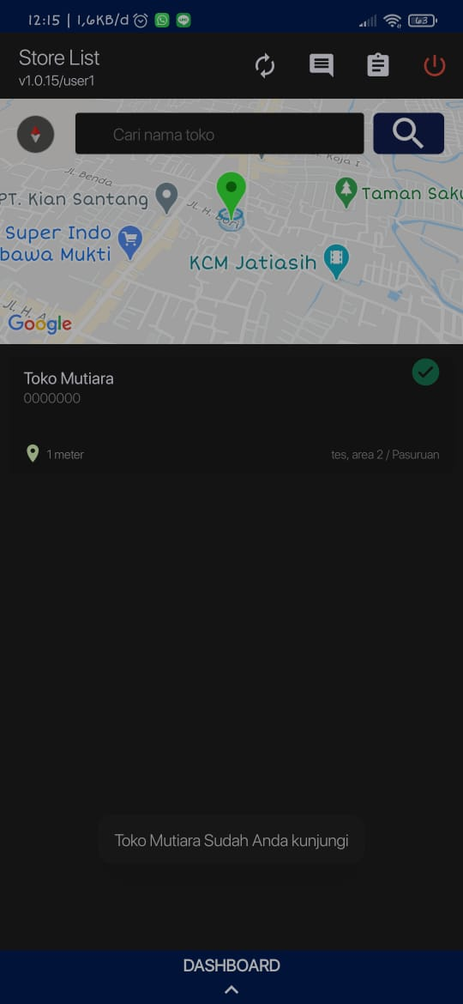
Store investment |  |  |  |  |  |  |  |  |  |  |  | Activation
Menu | Input inv 1 | Input inv 2 | Input inv 3 | Input inv 4
Quantity diterima | 5 | 10 | 20 | 30 |  |  |  |  |  |  |  | oles oles
Tanggal | 2020-08-26 | 2020-05-01 | 2021-01-01 | 2020-08-26 |  |  |  |  |  |  |  | selai coklat | 1
Quantity terimplementasi | 5 | 10 | 15 | 20 |  |  |  |  |  |  |  | selai strawberry | 1
Questioner 1 | ya | tidak | ya | tidak |  |  |  |  |  |  |  | tawar spesial | 1
Questioner 2 | - | alokasi blm .. | - | stock habis |  |  |  |  |  |  |  | tawar kupa | 1
foto | ya | ya | ya | ya |  |  |  |  |  |  |  | tawar pandan | 1
 |  |  |  |  |  |  |  |  |  |  |  | tawar gandum | 1
 |  |  |  |  |  |  |  |  |  |  |  | double soft | 1

Tensorflow Test

